B2. Mô hình logic(ERD)
Mô hình logic
B1 | Xác định lại các thực thể và thuộc tính của thực thể
B2 | Xác định khóa của mỗi tập thực thể

 | PITCH_TENANT | PITCH | PITCH_STATUS | PITCH_OWNER | SERVICE | RATING | TEAM | PLAYER | POSITION
 | ID | ID | ID | ID | ID | ID | ID | ID | ID
 | NAME | NAME | DESCRIPTION | NAME | NAME | RATING_POINT | NAME | NAME | KEY
 | PHONE | PITCH_OWNER |  | PHONE |  | CONTENT | PLAYER(s) | PHONE | DESCRIPTION
 | ADDRESS | PITCH_STATUS(s) |  | ADDRESS |  | PITCH_TEANT |  | ADDRESS
 | EMAIL | SERVICE(s) |  | PITCH(s) |  |  |  | TEAM_ID
 | PASSWORD
 | RATING(s)

 |  |  |  |  | 1. Đối tượng
 |  |  |  |  | 2. Danh sách
 |  |  |  |  | 3. Khóa

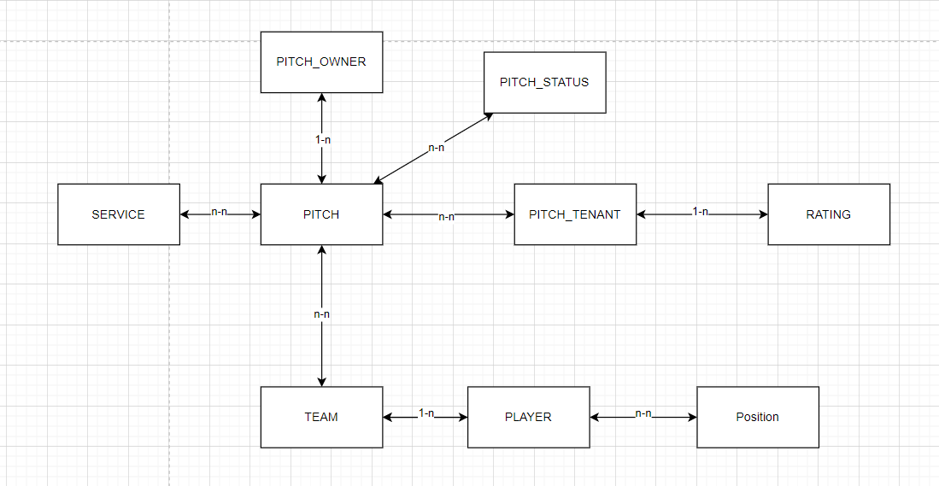
B3 | Xác định mối quan hệ giữa các thực thể

B3. Mô hình vật lý
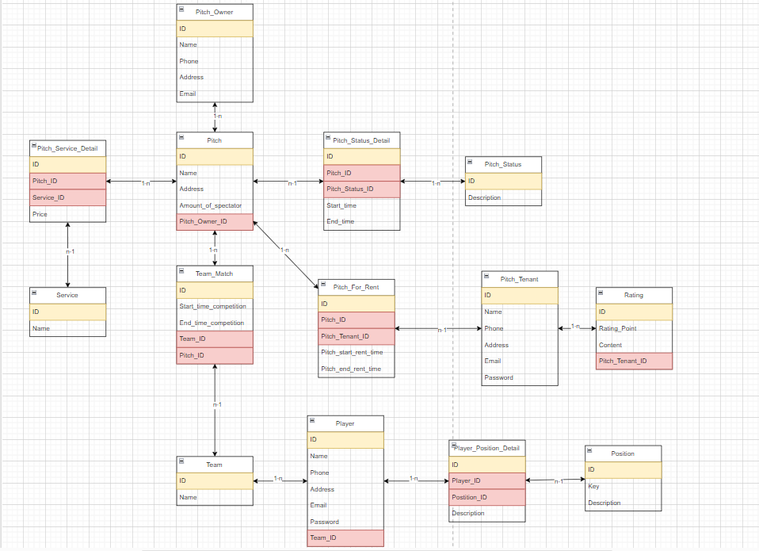
Mô hình vật lý
B1 | Xác định lại các table và column của từng table

 | PITCH_TENANT | PITCH | PITCH_STATUS | PITCH_OWNER | SERVICE | RATING | TEAM | PLAYER | POSITION
 | ID | ID | ID | ID | ID | ID | ID | ID | ID
 | NAME | NAME | DESCRIPTION | NAME | NAME | RATING_POINT | NAME | NAME | KEY
 | PHONE | PITCH_OWNER | PITCH(s) | PHONE | PITCH(s) | CONTENT | PLAYER(s) | PHONE | DESCRIPTION
 | ADDRESS | PITCH_STATUS(s) |  | ADDRESS |  | PITCH_TEANT |  | ADDRESS | PLAYER(s)
 | EMAIL | SERVICE(s) |  | PITCH(s) |  |  |  | TEAM_ID
 | PASSWORD |  |  |  |  |  |  | POSITION(s)
 | RATING(s)

 |  |  |  |  | 1. Khóa ngoại
 |  |  |  |  | 2. Danh sách
 |  |  |  |  | 3. Khóa chính

B2 | Xác định lại mối quan hệ giữa các thực thể

B3 | Xử lý các mối quan hệ --> khóa ngoại(11, 1n), bảng mới(NN)
 | https://drive.google.com/file/d/1YQ_AZTw4-g7lsSYpzI2MQhvmDGxGP3xG/view?usp=sharing
 | (anh xem ở link này cho rõ hơn nha anh ạ)

